Evaluación
RESULTADOS EVALUACIÓN SIGLO XXI

Profesor: | JUAN GABRIEL AVILA RODRIGUEZ

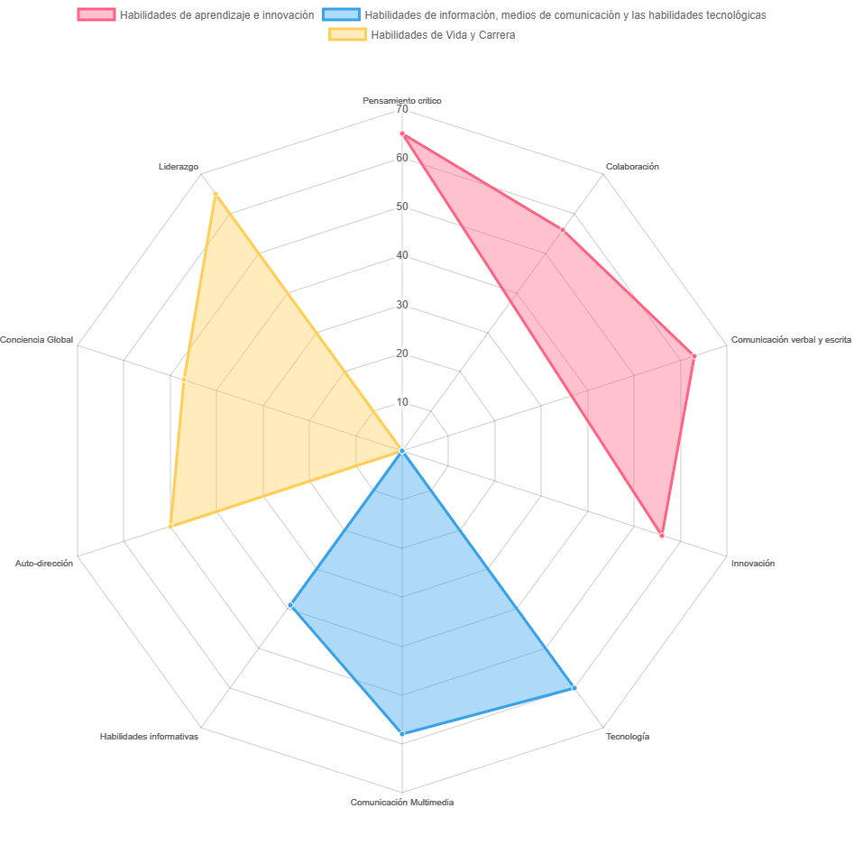

AREA | RESULTADO | ESTADO
Pensamiento critico | 65 | Competente
Colaboración | 56 | Competente
Comunicación verbal y escrita | 63 | Óptimo
Innovación | 56 | Competente
Tecnología | 60 | Óptimo
Comunicación Multimedia | 58 | Óptimo
Habilidades informativas | 39 | Competente
Auto-dirección | 50 | Óptimo
Conciencia Global | 47 | Competente
Liderazgo | 65 | Óptimo

